Phân quyền
STT | Ứng dụng | Màn hình | User Đăng nhập | Tên trường | Data Type | Chức năng | Thao tác | Quy định | Điều kiện / Mặc định | Màn hình kế tiếp | Kết quả hiện tại | Kết quả mong muốn | Test Type | Browser | UAT | Usecase ID | Note | Thời gian | Evidence
 |  |  |  |  |  |  |  |  |  |  |  |  |  | Chrome
1 | VIMC - PO | Phân quyền | admin_vpdt | Check quyền |  | Check Sửa phân quyền cho PO |  |  | Login vào hệ thống thành công |  | Đã bỏ quyền "Quản lý nhân sự" "Người dùng" | Đã bỏ quyền "Quản lý nhân sự" "Người dùng" | UI | NG-OK |  |  |  | 2023-07-12
2 |  |  |  |  |  | Check Sửa phân quyền cho PO |  |  | Login vào hệ thống thành công |  | Đã chuyển quyền "Hồ sơ thông tin nhân sự", "Lương - Thuế - BH nhân sự", "Quản trị nhân sự" từ VIMC HR sang VIMC PO | Đã chuyển quyền "Hồ sơ thông tin nhân sự", "Lương - Thuế - BH nhân sự", "Quản trị nhân sự" từ VIMC HR sang VIMC PO | UI | NG-OK |  |  |  | 2023-07-12
3 |  |  |  | Cập nhật phân quyền |  | Check Bổ sung Phân quyền cho menu Phiếu quản trị rủi ro | 1. Click vào Button [Quản trị] 2. Click [Phân quyền] 3. Chọn cập nhật phân quyền của Admin 4. Kiểm tra Tab [Phiếu kiểm soát rủi ro] |  | Login vào hệ thống thành công |  | Cập nhật phân quyền có chức năng [Phiếu kiểm soát rủi ro] | Cập nhật phân quyền có chức năng [Phiếu kiểm soát rủi ro] | FT | NG-OK |  |  |  | 2023-07-13
4 |  |  | admin |  |  |  | 1. Click vào Button [Quản trị] 2. Click [Hệ thống] 3. Kiểm tra hiển thị [Phiếu rủi ro] |  | Login vào hệ thống thành công |  | Đã có [Phiếu rủi ro] trên module hệ thống | Đã có [Phiếu rủi ro] trên module hệ thống | FT | OK |  |  |  | 2023-07-13
5 |  |  | admin_vpdt | Quyền quản lý nhân sự |  | Check quyền với role [Admin] và role [Quản lý nhân sự] bên VIMC - HR | 1. Click vào Button [Quản trị] 2. Click vào [Phân quyền] 3. Áp dụng với [Admin] 4. Áp dụng quyền với [Đỗ Tiến Đức] 5. Vào bên VIMC - HR áp dụng tài khoản này với quyền [Quản lý nhân sự] 6. Check quyền với tài khoản [Đỗ Tiến Đức] |  | Login vào hệ thống thành công |  | Có quyền các quyền được cấp | Có quyền các quyền được cấp | FT | OK |  |  |  | 2023-07-14
6 |  |  |  |  |  | Check quyền với role [Kế toán] và role [Quản lý nhân sự] bên VIMC - HR | 1. Click vào Button [Quản trị] 2. Click vào [Phân quyền] 3. Áp dụng với [Kế toán] 4. Áp dụng quyền với [Đỗ Tiến Đức] 5. Vào bên VIMCHR áp dụng tài khoản này với quyền [Quản lý nhân sự] 6. Check quyền với tài khoản [Đỗ Tiến Đức] |  | Login vào hệ thống thành công |  | 1. Quyền Admin sẽ mất thay vào đó là quyền của kế toán 2. Chưa ẩn menu Trang chủ, văn bản, bảng lương, quản trị | Có quyền các quyền được cấp | FT | PENDING |  |  |  | 2023-07-14 | 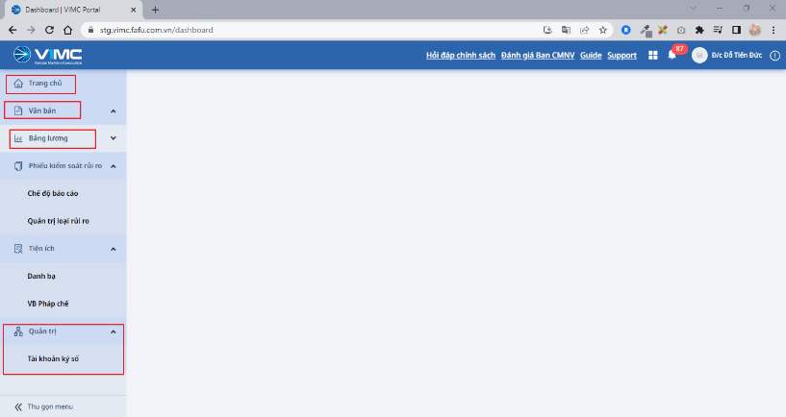
7 |  |  |  |  |  |  | 1. Click vào Button [Quản trị] 2. Click vào [Phân quyền] 3. Áp dụng với [Kế toán] 4. Áp dụng quyền với [Đỗ Tiến Đức] 5. Vào bên VIMCHR áp dụng tài khoản này với quyền [Quản lý nhân sự] 6. Check quyền với tài khoản [Đỗ Tiến Đức] |  | Login vào hệ thống thành công |  | 1. Quyền Admin sẽ mất thay vào đó là quyền của kế toán 2. Chưa cấp quyền cho Chế độ báo cáo, Quản trị loại rủi ro, Danh bạ | Có quyền các quyền được cấp | FT | PENDING |  |  |  | 2023-07-14 | 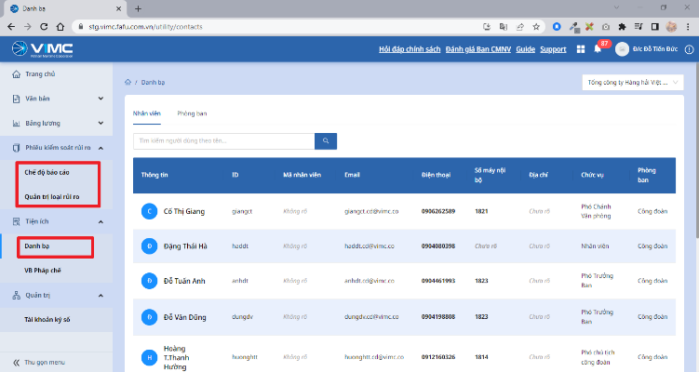
8 |  |  |  |  |  | Check quyền với role [Admin] và role [Người dùng] bên VIMC - HR | 1. Click vào Button [Quản trị] 2. Click vào [Phân quyền] 3. Áp dụng với [Admin] 4. Áp dụng quyền với [Đỗ Tiến Đức] 5. Vào bên VIMCHR áp dụng tài khoản này với quyền [Người dùng] 6. Check quyền với tài khoản [Đỗ Tiến Đức] |  | Login vào hệ thống thành công |  | 1. Có quyền của Admin 2. Phần "Tài khoản ký số" không có quyền vẫn được hiển thị |  | FT | PENDING |  |  |  | 2023-07-14 | 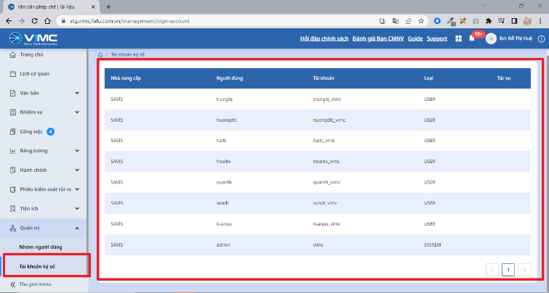 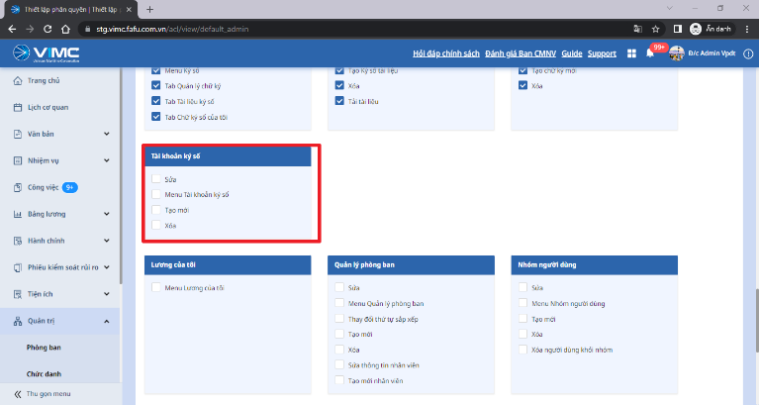
9 |  |  |  |  |  | Check quyền với role [Thư ký tổng hợp] và role [Người dùng] bên VIMC - HR | 1. Click vào Button [Quản trị] 2. Click vào [Phân quyền] 3. Áp dụng với [Thư ký tổng hợp] 4. Áp dụng quyền với [Đỗ Tiến Đức] 5. Vào bên VIMCHR áp dụng tài khoản này với quyền [Người dùng] 6. Check hiển thị |  | Login vào hệ thống thành công |  | Quyền bên Admin sẽ mất chuyển sang quyền bên Thư ký tổng hợp |  | FT | OK |  |  |  | 2023-07-14

